Sayfa1
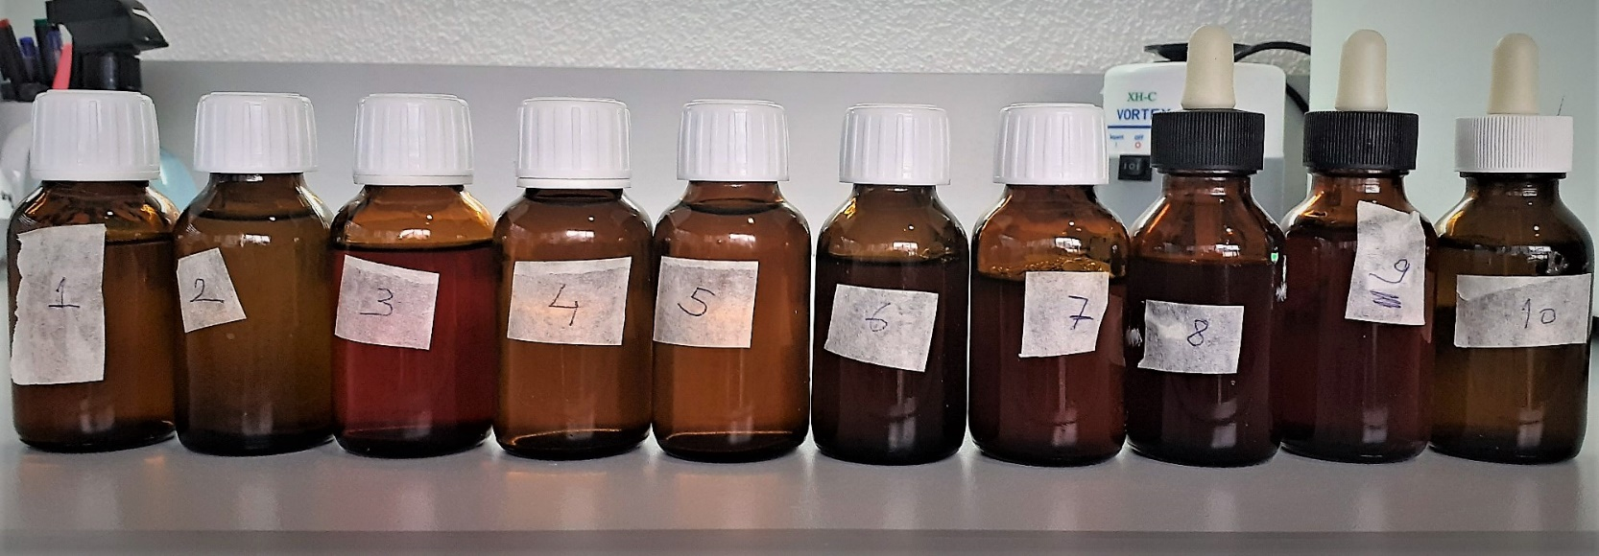
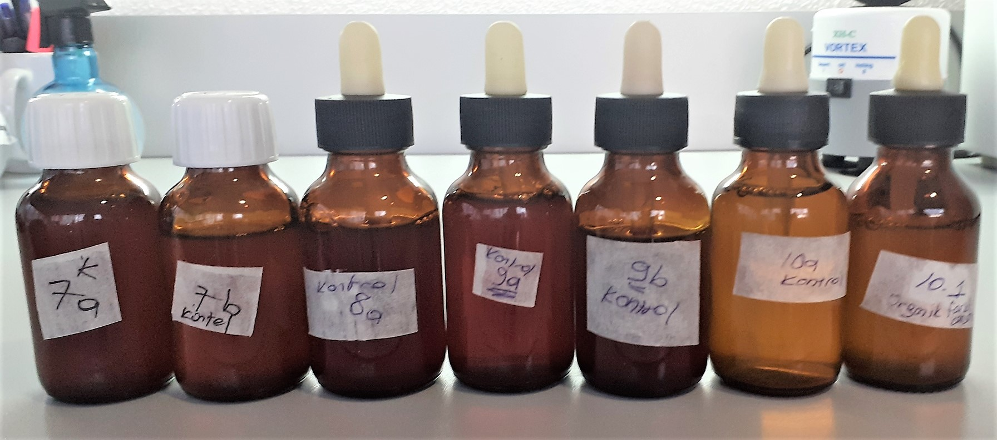
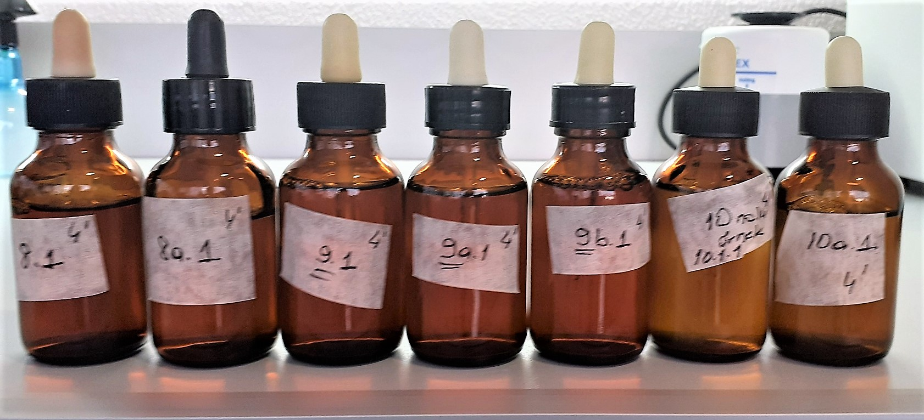
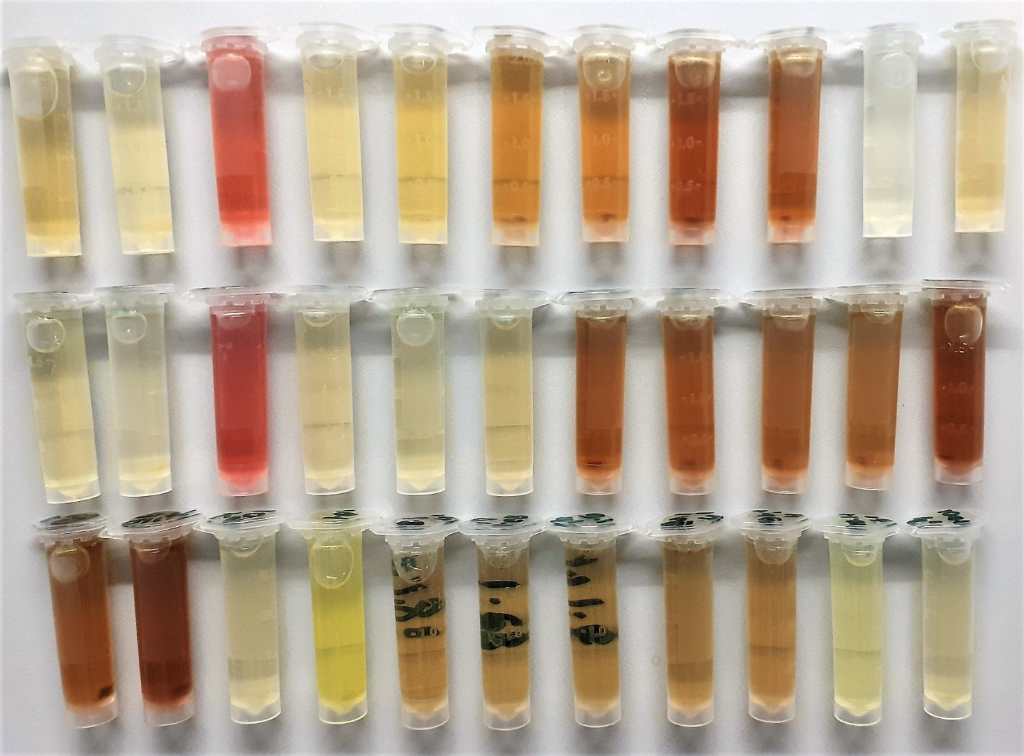
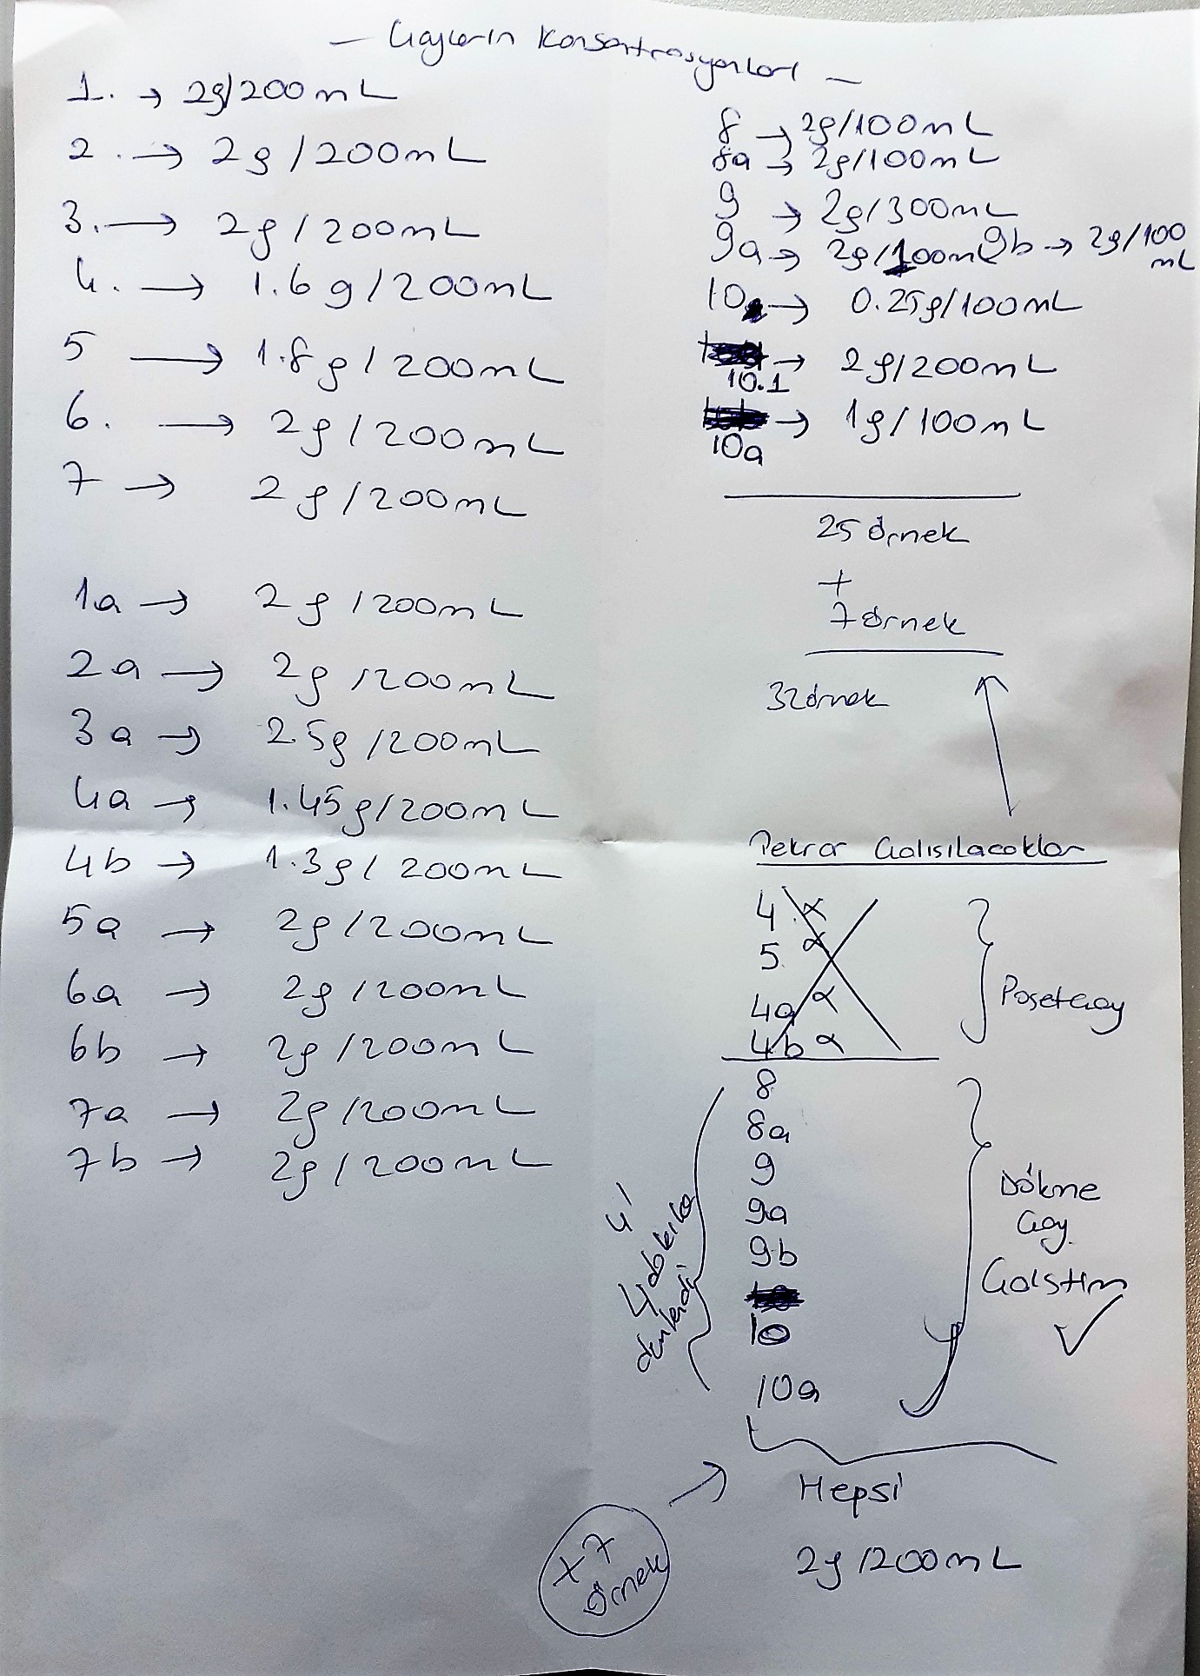
Numune Adı | TAS(mmol/L) | TOS (µmol/L) | OSI
1 | 2.77 | 40.01 | 1.444
2 | 0.99 | 13.5 | 1.364
3 | 2.91 | 0.87 | 0.030 | Bu çalışmada "Relassay" marka kitler kullanılmıştır.
4 | 0.81 | 27.76 | 3.427 | TAS Kat.No: RL0017
5 | 2.92 | 62.01 | 2.124 | TOS Kat.Not: RL0024
6 | 2.92 | 57.66 | 1.975 | Kullanılan cihaz: Mindray marka BS300 model tam otomatik biyokimya cihazı
7 | 2.92 | 66.01 | 2.261
8 | 2.93 | 69.04 | 2.356 |  | TAS: Total Antioxidant Status
9 | 2.93 | 41.22 | 1.407 |  | TOS: Total Oxidant Status
10 | 2.14 | 87.51 | 4.089 |  | OSI: Oxidative Stress Index
1a-k | 2.33 | 3.17 | 0.136
2a-k | 1.07 | 19.61 | 1.833
2b-k | 0.8 | 2.46 | 0.308
3a-k | 2.81 | 0.58 | 0.021 |  | Numuneler -20°C kaldırıldı.
4a-k | 0.71 | 7 | 0.986 |  | Not: Numuneler çözdürüldüğünde C4 ve C15 tekrar çalışılacak
4b-k | 0.67 | 6.17 | 0.921
5a-k | 1.86 | 61.28 | 3.295
6a-k | 2.93 | 61.26 | 2.091
6b-k | 2.93 | 69.39 | 2.368
7a-k | 2.93 | 58.95 | 2.012
7b-k | 2.93 | 62.83 | 2.144
8a-k | 2.93 | 68.96 | 2.354
9a-k | 2.93 | 59.66 | 2.036
9b-k | 2.93 | 73.01 | 2.492
10a-k | 2.93 | 86.05 | 2.937
10-1(organik farklı kons.) | 2.94 | 34.75 | 1.182
8.1-4ᶥ | 2.93 | 59.69 | 2.037
8a.1-4ᶥ | 2.84 | 55.74 | 1.963
9.1-4ᶥ | 2.85 | 50.61 | 1.776
9a.1-4ᶥ | 2.91 | 60.33 | 2.073
9b.1-4ᶥ | 2.92 | 66.91 | 2.291
10.1.1-4ᶥ | 2.94 | 55.25 | 1.879
10a.1-4ᶥ | 2.94 | 82.04 | 2.790

